6.3acc自动化验证
Azure | vmmachine | Private IP address | vlan | ResourecGroup | Mid Service | Caredentials-ID | Caredentials-PW | Inbound port rules1 | table | Inbound port rules1 | Inbound port rules2 | Inbound port rules3
 | Discoveytest | 10.0.0.4 | 1 | snowGroup | O | discoveryAdmin | SonwTest2026! |  | cmdb_ci_server.list
 | accLinuxTest | 10.0.0.8 | 1 | snowGroup |  | azureuserLinux | SonwTest2026!
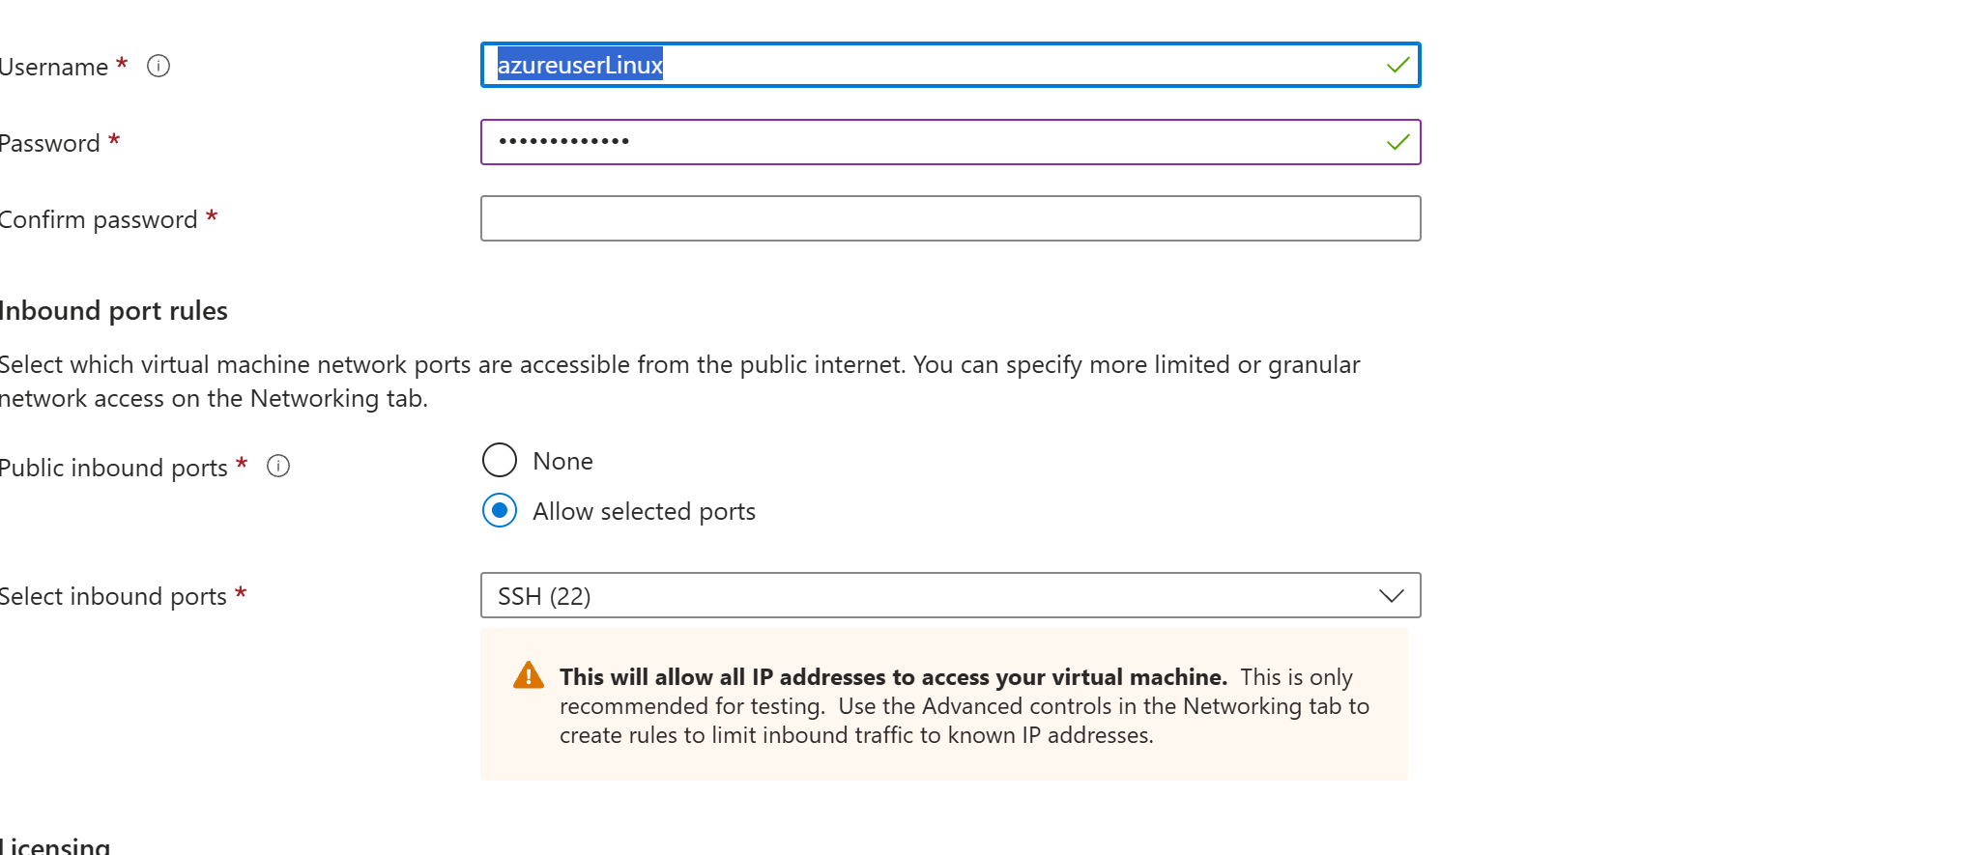
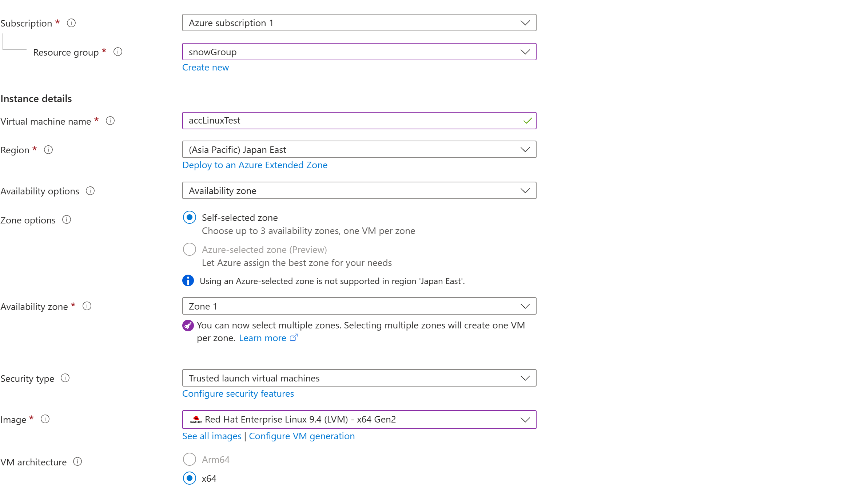

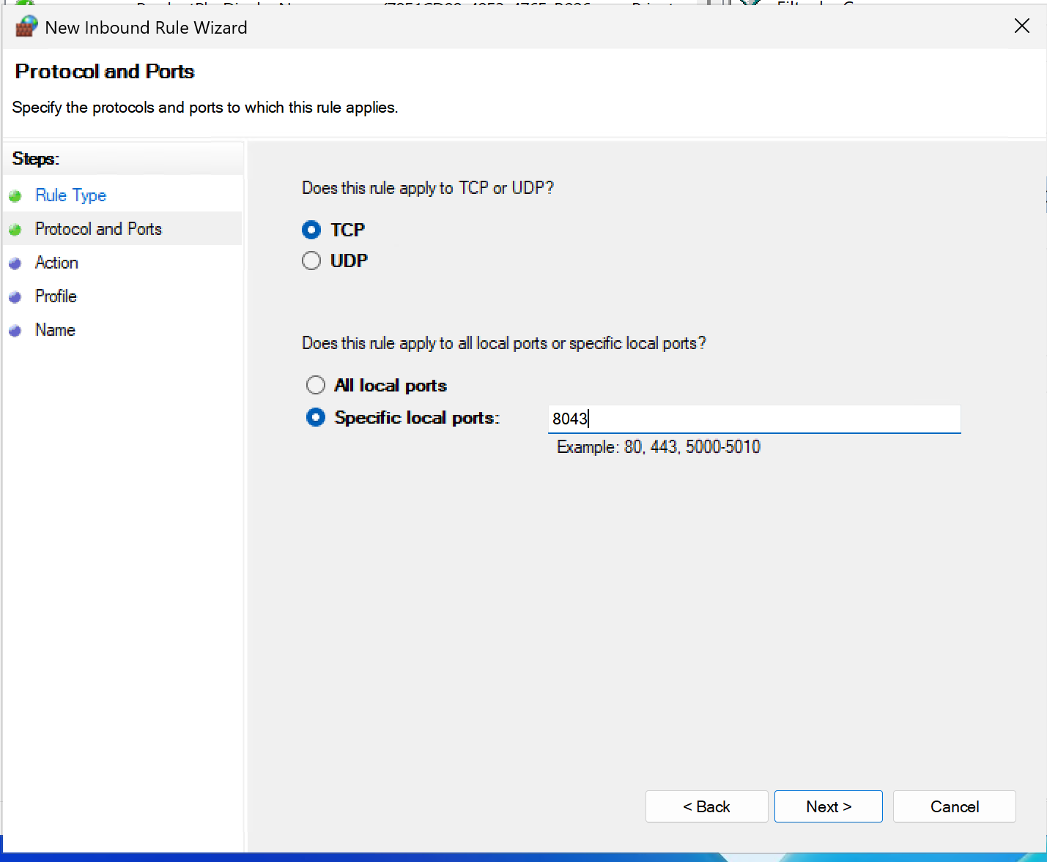

 | 1. 新建并打开文件

 | 在终端里输入以下命令并回车：

 | Bash

 | vi acc.yml
 | 2. 进入“输入模式”

 | 在键盘上按下英文字母 i 键。 你会发现屏幕左下角出现了 -- INSERT --（插入）字样，这代表现在可以打字了。

 | 3. 复制并粘贴配置

 | 复制下面框里的全部内容，然后在你的 PowerShell 窗口里点击右键（在 PowerShell 里点右键就是粘贴）：

 | YAML

 | backend:
 | - url: "wss://10.0.0.4:8043/ws/events"

 | mid_secret: "wNykxwXdCeZTG88C8b3DHXDVEfXynjZ3"
 | 请按顺序按下键盘上的这几个键（注意切换到英文输入法）：

 | 1. 按一下 Esc 键（左下角的 -- INSERT -- 会消失）。

 | 2. 输入 :wq（冒号、w、q，意思是保存并退出）。

 | 3. 敲 回车 键。
 | # 切换到你电脑的下载目录
 | cd ~\Downloads

 | # 把文件远程安全复制到 Linux 的 acc_test 文件夹下
 | scp .\agent-client-collector.rpm azureuserLinux@20.78.10.194:~/acc_test/

 | Bash

 | # 1. 安装 RPM 包（它在初始化时会直接认领你上面埋好的配置文件）
 | sudo rpm -ivh agent-client-collector.rpm

 | # 2. 修正红帽系统合规权限
 | sudo chown servicenow:servicenow /etc/servicenow/agent-client-collector/acc.yml && sudo chmod 640 /etc/servicenow/agent-client-collector/acc.yml

 | # 3. 启动并设置自启
 | sudo systemctl enable acc --now

 | sudo mkdir -p /etc/servicenow/agent-client-collector/
 | sudo cp acc.yml /etc/servicenow/agent-client-collector/acc.yml

Azure | vmmachine | Private IP address | vlan | ResourecGroup | Mid Service | Caredentials-ID | Caredentials-PW | Inbound port rules1 | table | Inbound port rules1 | Inbound port rules2 | Inbound port rules3
 | Discoveytest | 10.0.0.4 | 1 | snowGroup | O | discoveryAdmin | SonwTest2026! |  | cmdb_ci_server.list
 | accLinuxTest | 10.0.0.8 | 1 | snowGroup |  | azureuserWindows | SonwTest2026!

